Feuil1
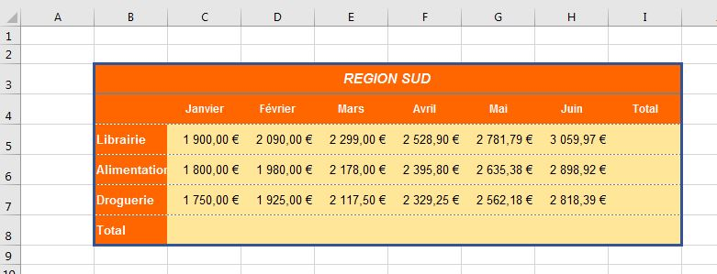
REGION SUD
 | Janvier | Février | Mars | Avril | Mai | Juin | Total
Librairie | 1900 | 2090 | 2299 | 2528.9 | 2781.79 | 3059.969
Alimentation | 1800 | 1980 | 2178 | 2395.8 | 2635.38 | 2898.918
Droguerie | 1750 | 1925 | 2117.5 | 2329.25 | 2562.175 | 2818.3925
Total

 |  | Renommer la feuille en la nommant "Bilan"

